상품제안서
디자인 조명 탁상거울ㅡ밝기조절 // 받침대 포함 | 상품코드: F30412

 |  |  |  |  |  |  | 02-412-0044 | www.easy1.co.kr
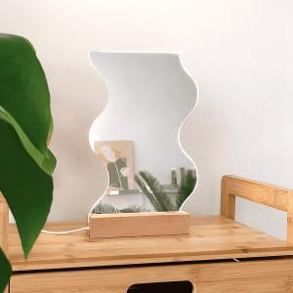

【상세/제작정보】 | <p><span style="font-size: 12pt;"><b>* 배송비- 한박스 16개 / 3500원</b></span></p>

【인쇄/포장옵션】 | 레이저, 거울 / 포장지포장

【공급단가】 | 수량 | 100~ | 300~ | 500~ | 1,000~ | 3,000~
*VAT별도 | 단가 | 6,180원 | 6,080원 | 5,940원 | 5,790원 | 5,690원

【상품 URL】 | http://www.easy1.co.kr/src/goods_detail.php?gdno=30412

